눈동자색
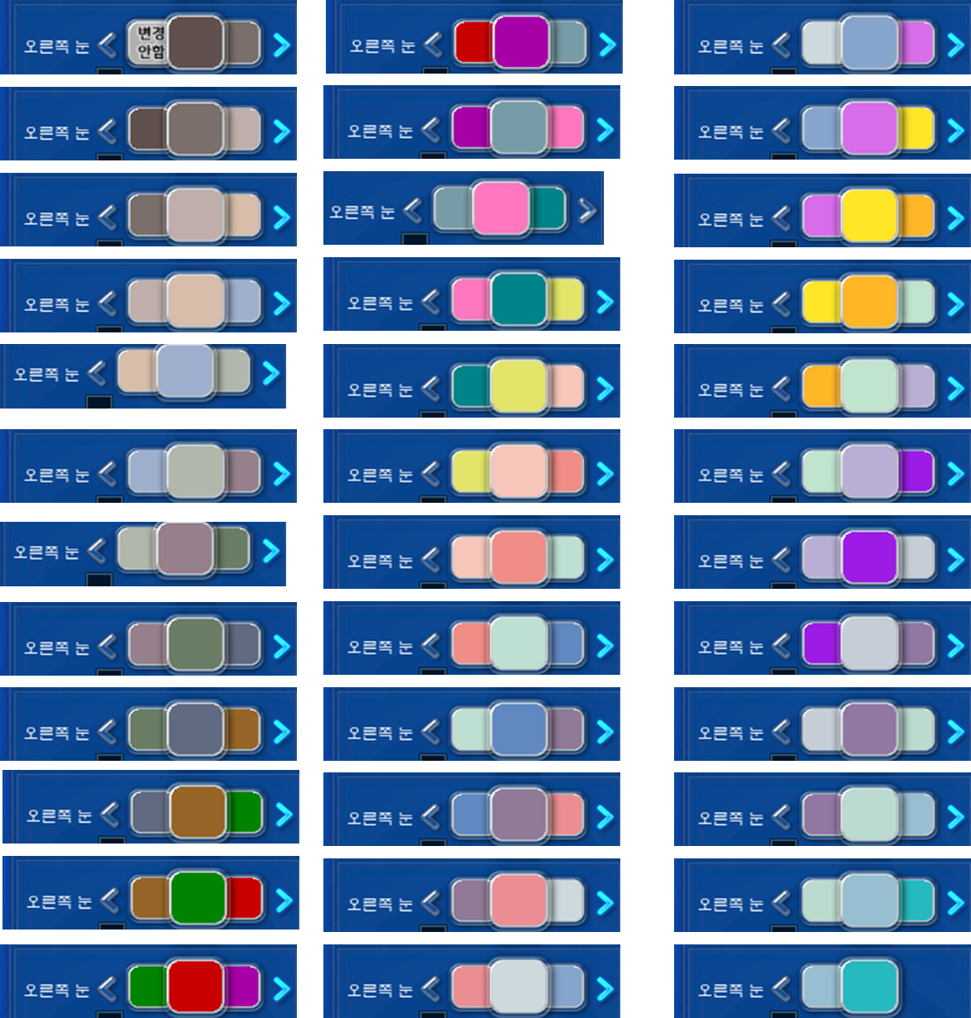
간편 신데렐라 | 간편 프리미엄 신데렐라

머리 색상
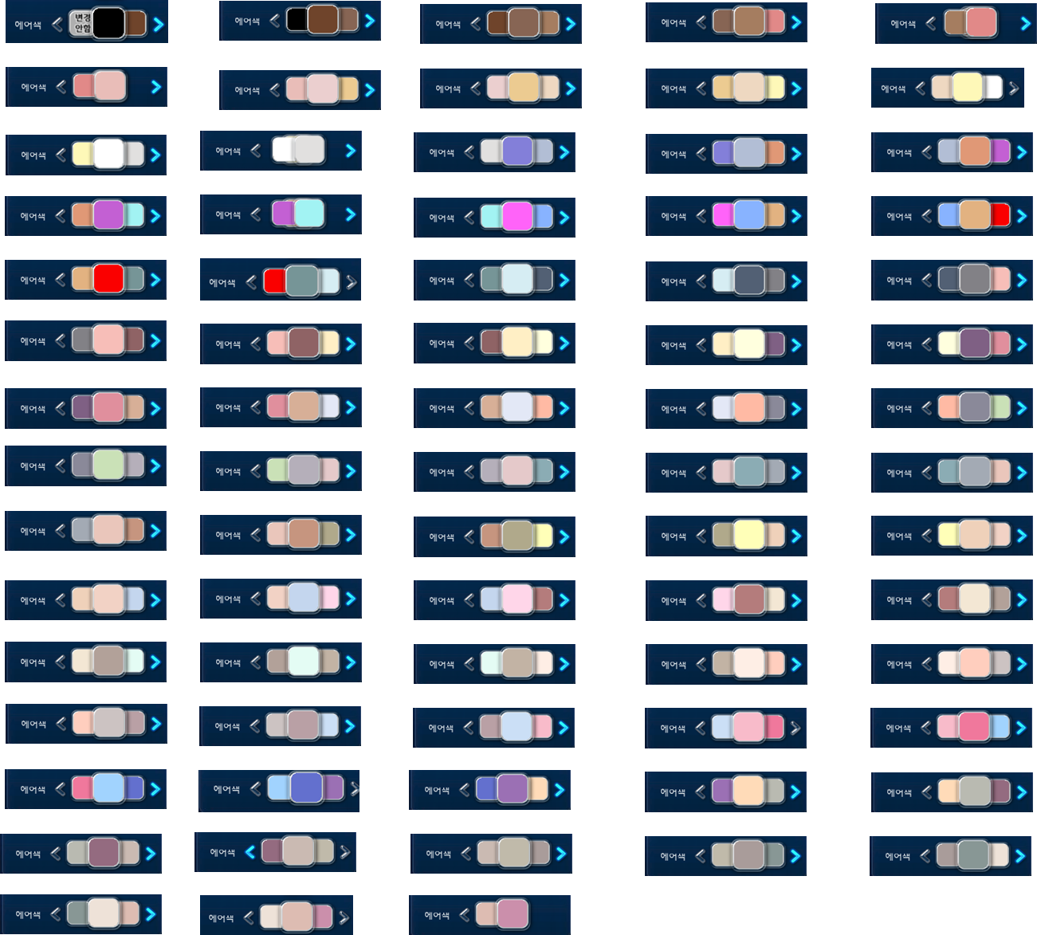
간편 신데렐라 | 간편 프리미엄 신데렐라 매직

입술 색상
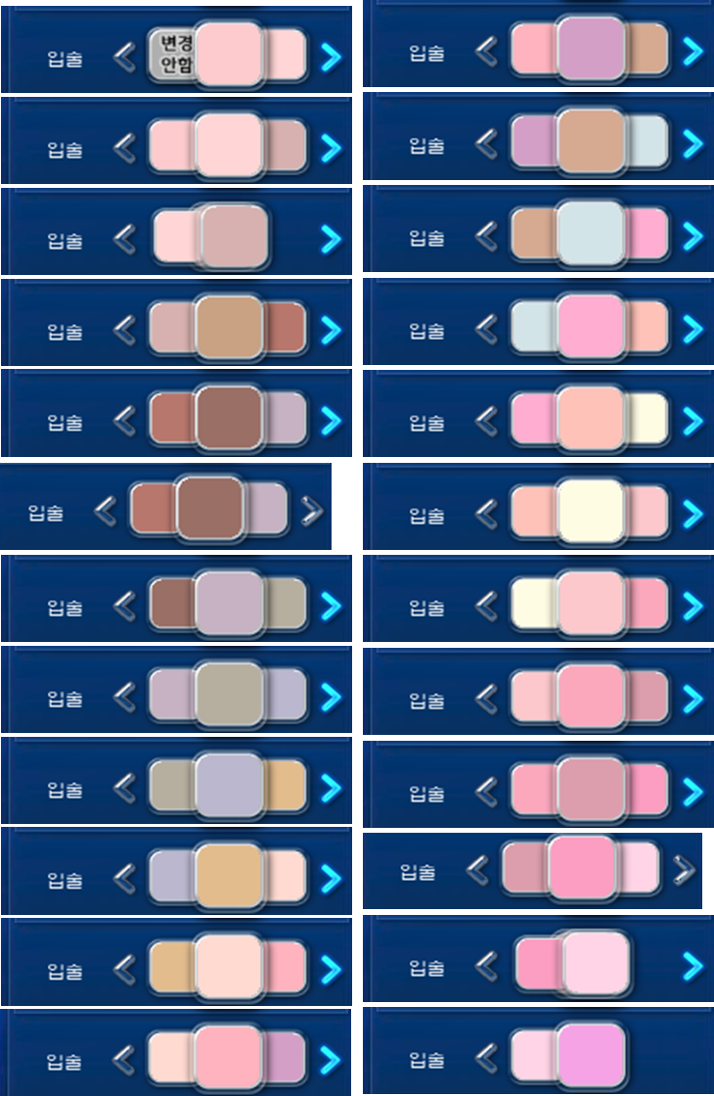
간편 신데렐라 매직 | 간편 프리미엄 신데렐라 매직

